QR platba
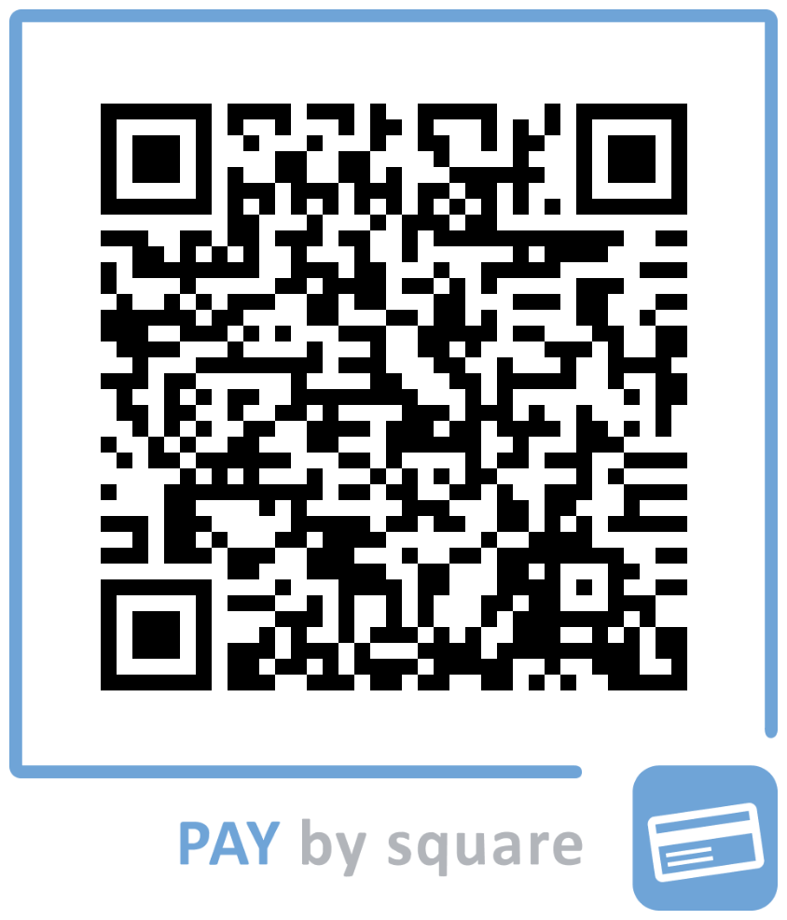
VŠEOBECNÝ QR KÓD NA ÚHRADU
QR kód neobsahuje pevnú sumu. Doplňte celkovú sumu vypočítanú v objednávke.

Číslo účtu: SK90 1100 0000 0029 4026 9092 | Príjemca: InEdu s. r. o.
Do poznámky k platbe uveďte svoje meno a priezvisko.

